Forside
UlykkesStatistik 2021
26. august 2022
Statistik-Nyt

For 2021 ligger ulykkesfrekvensen på 256,8 arbejdsulykker pr. 10.000 årsværk. Ulykkesfrekvensen ligger derved højere end for 2020 og den gennemsnitlige ulykkesfrekvens over de sidste fem år. Ulykkesanmeldelser, der vedrører Covid-19, er ikke inkluderet i statistikken.
Stigende ulykkesfrekvens i 2021 efter stille 2020
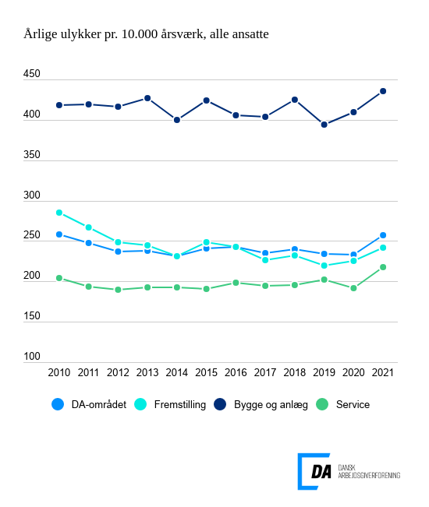

Tabel 1 Ulykkesfrekvens, alle medarbejdere og arbejdere, hovedbrancher
Tabel 2 Ulykkesfrekvens, hovedarbejdsfunktioner, alle medarbejdere
Tabel 3 Ulykkesfrekvens, alle medarbejdere og arbejdere, hvordan skaden skete
Tabel 4 Ulykkesfrekvens, alle medarbejdere og arbejdere, skadet del af legemet
Tabel 5 Ulykkesfrekvens, alle medarbejdere og arbejdere, skadens art
Tabel 6 Ulykkesfrekvens, alle medarbejdere og arbejdere, afvigelse
Tabel 7 Ulykkesfrekvens, alle medarbejdere og arbejdere, forventet fravær
Tabel 8 Ulykkesfrekvens, alle medarbejdere og arbejdere, alder
Tabel 9 Ulykkesfrekvens, alle medarbejdere og arbejdere, regioner
Tabel 10 Ulykkesfrekvens, alle medarbejdere og arbejdere, virksomhedsstørrelse
Tabel 11 Ulykkesfrekvens, uden vikarer
Metode
Kontakt

DA’s statistik over arbejdsulykker viser, at ulykkesfrekvensen, der måler antal anmeldte ulykker pr. 10.000 årsværk, ligger på 256,8 i 2021 for DA-området under ét. Til sammenligning er den gennemsnitlige ulykkesfrekvens over de seneste fem år 240,0. Ulykkesfrekvensen for arbejdere er 397,9 anmeldte ulykker pr. 10.000 årsværk for 2021, hvor ulykkesfrekvensen for de seneste fem år er 375,3.
Ulykkesfrekvensen stiger for 2021 og ligger generelt højere end 5-års gennemsnittet for alle brancher på DA-området. Fremstilling er den branche, hvor ulykkesfrekvensen stiger mindst i forhold til året før. Ulykkesfrekvensen for fremstillingsbranchen ligger på 242,1 og 5-års gennemsnittet er 229,2.
Ulykkesfrekvensen for bygge og anlæg i 2021 er på 435,7 og 5-års gennemsnittet på 413,9. For servicebranchen ligger ulykkesfrekvensen for 2021 på 218,0 mens gennemsnittet over de seneste 5 år er på 200,6.
For at kunne sammenligne årets ulykkesfrekvens med tidligere år er anmeldte ulykker, der vedrører Covid-19 fratrukket fra statistikken ved at fjerne anmeldelser gennem deres registrering til Arbejdstilsynet. Hvis Covid-19-relaterede anmeldelser på DA-området inkluderes i statistikken, stiger ulykkesfrekvensen fra 256,8 til 276,8.

